ECR
工程变更申请书（ECR）

变更申请时间 |  | 2021.01.14 |  | 车型代号 | X3000 | 变更申请输入文件
客 户 名 称 |  | 陕汽 |  | 提 出 人 |  | ECR编号 | ECR0005965
总成名称 |  | 驾驶员座椅总成 |  |  |  | 总成件号 | DZ14251510091 DZ14251510095
零/部件名称 |  | 坐垫合棉总成 |  |  |  | 零/部件件号： | SHT0010704
项目阶段 |  |  |  |  |  | 变更零件类型
更改类型
更改原因 |  |  |  |  |  | 是否需提交客户批准
更改等级
 |  | 较大的更改： 该更改将影响产品的外形、安装或功能 |  |  | 重要的过程更改： 对客户而言该更改有明显的外观变化 | 对产品成本、库存、质量成本等影响的更改，对客户无直接影响 |  | 1.文件、试验、工作流程等附带的更改 2.内部流程或工艺更改 该更改对客户、产品成本或库存无影响
变 更 申 请 内 容 | 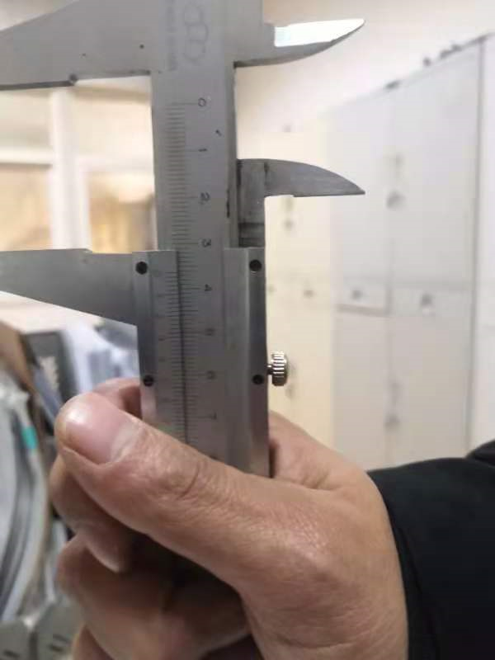 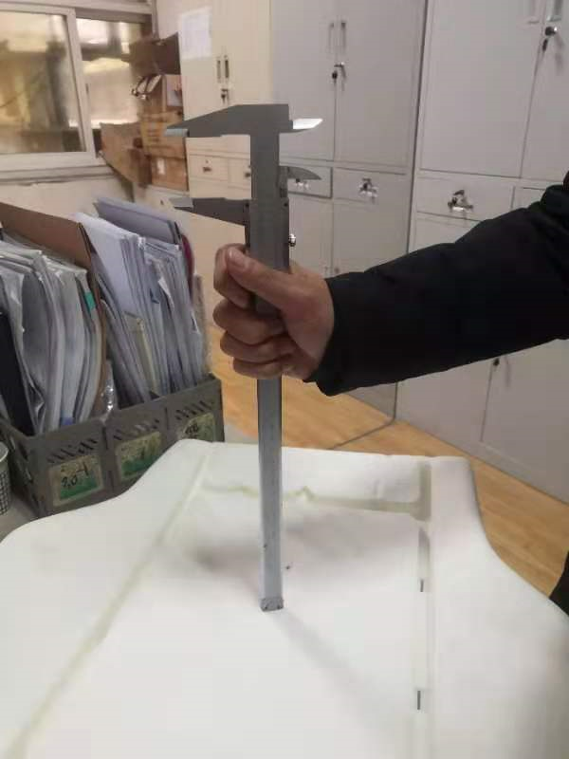 变更申请前： 1.X3000座椅市场频繁投诉坐垫厚度太薄，乘坐舒适性差。 |  |  |  |  | 变更申请后： 1.对现有泡棉模具进行更改，增加乘坐部位泡棉厚度，提高至50mm以上。

 |  |  |  |  |  | 是否影响其它项目？（下列填写项目名称）

验证\试验方式 |  |  |  |  |  |  |  | 是否影响制造过程

是否影响物流 |  |  |  |  |  | 批准后进行更改所需时间 |  | 个工作日
变 更 实 现 方 案 | 产品单件成本增加测算 |  |  |  |  | 测算部门： | 产品开发部 |  | 测算人：
 | 护面变化成本增加测算 |  |  |  |  | 测算部门： | 造型部 |  | 测算人：
 | 焊胎、工装、包装运输等更改费用 |  |  |  |  | 测算部门： | 工艺部 |  | 测算人：
 | 模具更改费用 |  |  |  |  | 测算部门： | 模具科 |  | 测算人：
 | 检具更改费用 |  |  |  |  | 测算部门： | 前期质量部 |  | 测算人：
 | 其他费用 |  |  |  |  | 测算部门： | 产品开发部 |  | 测算人：
 | 总成单台成本
 | 直接更改费用
编制： |  | 李朝峰 | 2021.1.15 | 审 核：（审核ECR内容汇总费用并确定审批人员） |  |  | 批 准：
项目审核（审核费用及周期）： |  |  |  |  |  | 副总经理/技术总监批准
注1. 工程变更申请及评审表的批准仅是同意启动变更的相关工作（如验证、试验）。《工程变更通知书》才是官方的变更批准文件。
备注： 1.变更申请：需要单独上传变更前后对比图片及原因验证报告；（文件命名为XXX项目变更前，XXX项目变更后） 2.ECR申请批准后，完善对策验证报告上传；流程流转至项目经理处，发起ECN。

